F_x.0
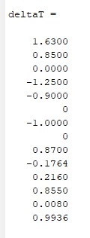

 | 0
0 | 1.63
1 | 0.85
2 | 0
3 | -1.25
4 | -0.9
5 | 0
6 | -1
7 | 0
8 | 0.870044
9 | -0.1764
10 | 0.216
11 | 0.855
12 | 0.008
13 | 0.99352

xk1.0
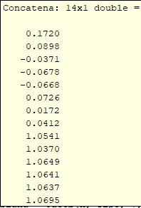
 | 0
0 | 0.17166346429
1 | 0.089326538918
2 | -0.037107716057
3 | -0.067630001905
4 | -0.067150206942
5 | 0.072273220388
6 | 0.016801226357
7 | 0.040731284787
8 | 1.0507328011
9 | 1.0324384015
10 | 1.0635671026
11 | 1.0618296822
12 | 1.0622602076
13 | 1.0684780382

